Накладная-№3
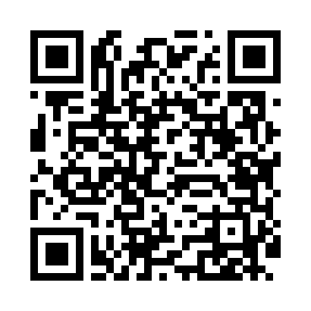
Номер товарно-транспортной накладной: |  |  | Торговый представитель: Amriyev Muhammad
Поставщик: Toshkent falcon fly 2 |  |  | Телефон торгового представителя: +998972880505
Дата отгрузки: 08.11.2025 |  |  | Контрагент: """" Klient
Дата консигнации: |  |  | Адрес:
Доставщик: |  |  | Телефон:
Телефон доставщика:
Время заказа: 08.11.2025 11:53:42
№ | Штрих-код | Название товаров (работ,услуг) | Количество | Количество в кейсе | Цена | Сумма
 |  |  | 8 |  |  | 37.4
1 | 2010007511056 | Металический квадрат миска c крышками 1/2*6.5 GB-44-22 | 4 | 4 шт. | 4 | 16
2 | 2011382037452 | Металический поднос 45*35*4.8 DB-6-22 | 2 | 2 шт. | 5 | 10
3 | 6945351561074 | Миска квадрат 45x35x15 DB-6-107 | 2 | 2 шт. | 5.70 | 11.40
Итого: 37.4$|->UZS: 467,500.00

